記入例
事業者記入欄 ※水色欄に記入。オレンジ欄は一覧から選択。灰色欄は記入不要です。
 |  | 1 |  | 2 |  | 3 |  | 4 |  |  |  | 5 |  | 6 |  | 7 |  | 8 |  |  |  | 9 |  | 10 |  | 11 |  | 12
発生源 | 施設の種類[選択] | 機械プレス |  | 空気圧縮機 |  | 送風機 |  | 送風機 |  | 発生源 | 施設の種類[選択] |  |  |  |  |  |  |  |  | 発生源 | 施設の種類[選択]
水色のセルに必要事項を記入してください。
単位は記入不要です。
オレンジ色のセルでは、一覧から選択してください。
セルを選択すると説明が表示されます。
各説明に従って記入を進めてください。
 | 施設番号・型式 | ① |  | ② |  | ③ |  | ④ |  |  | 施設番号・型式 |  |  |  |  |  |  |  |  |  | 施設番号・型式
 | 基準距離(m) | 1 |  | 1.5 |  | 1.5 |  | 1.5 |  |  | 基準距離(m) |  |  |  |  |  |  |  |  |  | 基準距離(m)
 | 騒音レベル(dB) | 70 |  | 55 |  | 78 |  | 89 |  |  | 騒音レベル(dB) |  |  |  |  |  |  |  |  |  | 騒音レベル(dB)
 | 添付図面に記載した敷地 境界線上の記号または番号 | A |  | B |  | C |  | D |  |  | 添付図面に記載した敷地 境界線上の記号または番号 |  |  |  |  |  |  |  |  |  | 添付図面に記載した敷地 境界線上の記号または番号
 | 実測かどうか[選択] | 実測 |  | 資料有 |  | 資料有 |  | 資料有 |  |  | 実測かどうか[選択] |  |  |  |  |  |  |  |  |  | 実測かどうか[選択]
 | 非常用かどうか[選択] |  |  |  |  |  |  | 非常用 |  |  | 非常用かどうか[選択] |  |  |  |  |  |  |  |  |  | 非常用かどうか[選択]

建屋等の対策がある場合は
対策の方法を具体的に記入し、資料を添付してください。
騒音対策 | 音源対策(dB) |  |  |  |  |  |  |  |  | 騒音対策 | 音源対策(dB) |  |  |  |  |  |  |  |  | 騒音対策 | 音源対策(dB)
 | 対策の方法 |  |  |  |  |  |  |  |  |  | 対策の方法 |  |  |  |  |  |  |  |  |  | 対策の方法
 | 距離減衰(m) | 3 |  | 5 |  | 10 |  | 7 |  |  | 距離減衰(m) |  |  |  |  |  |  |  |  |  | 距離減衰(m)

防音壁等の対策がある場合は
「回折減衰」シートをあらかじめ記入し、
計算結果を記入してください。
 | 建屋減衰(dB) |  |  |  |  | 19 |  |  |  |  | 建屋減衰(dB) |  |  |  |  |  |  |  |  |  | 建屋減衰(dB)
 | 対策の方法 |  |  |  |  | アルミサッシ |  |  |  |  | 対策の方法 |  |  |  |  |  |  |  |  |  | 対策の方法
 | 防音壁等の有無[選択] | 有 |  |  |  |  |  |  |  |  | 防音壁等の有無[選択] |  |  |  |  |  |  |  |  |  | 防音壁等の有無[選択]
 | 対策の方法 |  |  |  |  |  |  |  |  |  | 対策の方法 |  |  |  |  |  |  |  |  |  | 対策の方法
1シートにつき、12台まで記入できます。
数が足りない場合は、シートをコピーしてご利用ください。
 | その他の対策(自由記述) |  |  |  |  |  |  |  |  |  | その他の対策(自由記述) |  |  |  |  |  |  |  |  |  | その他の対策(自由記述)
該当しない欄は記入してはなりません。
使用時間 | 開始時刻(hh:mm) | 8:30:00 |  | 8:00:00 |  | 0:00:00 |  |  |  | 使用時間 | 開始時刻(hh:mm) |  |  |  |  |  |  |  |  | 使用時間 | 開始時刻(hh:mm)
 | 終了時刻(hh:mm) | 17:00:00 |  | 20:30:00 |  | 0:00:00 |  |  |  |  | 終了時刻(hh:mm) |  |  |  |  |  |  |  |  |  | 終了時刻(hh:mm)

用途地域 [選択] |  | 準工業地域 |  |  |  |  |  |  |  | 用途地域 [選択] |  |  |  |  |  |  |  |  |  | 用途地域 [選択]

提出欄
騒 音 の 処 理 方 法 概 要 書 |  |  |  |  |  |  |  |  |  | 騒 音 の 処 理 方 法 概 要 書 |  |  |  |  |  |  |  |  |  | 騒 音 の 処 理 方 法 概 要 書

発生源である施設等 |  | 機械プレス |  | 空気圧縮機 |  | 送風機 |  | 送風機 |  | 発生源である施設等 |  |  |  |  |  |  |  |  |  | 発生源である施設等
 |  | ① |  | ② |  | ③ |  | ④
Ａ |  | 1.0 | m | 1.5 | m | 1.5 | m | 1.5 | m | Ａ |  |  | m |  | m |  | m |  | m | Ａ |  |  | m |  | m |  | m |  | m
発生源での騒音レベル |  | 70.0 | dB | 55.0 | dB | 78.0 | dB | 89.0 | dB | 発生源での騒音レベル |  |  | dB |  | dB |  | dB |  | dB | 発生源での騒音レベル |  |  | dB |  | dB |  | dB |  | dB
 |  | 実測 |  | 別添資料参照 |  | 別添資料参照 |  | 別添資料参照
騒音対策による減衰値 | Ｂ |  | dB |  | dB |  | dB | - | dB | 騒音対策による減衰値 | Ｂ |  | dB |  | dB |  | dB |  | dB | 騒音対策による減衰値 | Ｂ |  | dB |  | dB |  | dB |  | dB
 | 音源対策 |  |  |  |  |  |  |  |  |  | 音源対策 |  |  |  |  |  |  |  |  |  | 音源対策
 |  |  |  |  |  |  |  | -
 | Ｃ | 3.0 | m | 5.0 | m | 10.0 | m | 7.0 | m |  | Ｃ |  | m |  | m |  | m |  | m |  | Ｃ |  | m |  | m |  | m |  | m
 | 距離減衰 | 9.5 | dB | 10.4 | dB | 16.4 | dB | - | dB |  | 距離減衰 |  | dB |  | dB |  | dB |  | dB |  | 距離減衰 |  | dB |  | dB |  | dB |  | dB

 | Ｄ |  | dB |  | dB | 19.0 | dB | - | dB |  | Ｄ |  | dB |  | dB |  | dB |  | dB |  | Ｄ |  | dB |  | dB |  | dB |  | dB
 | 建屋減衰 |  |  |  |  |  |  |  |  |  | 建屋減衰 |  |  |  |  |  |  |  |  |  | 建屋減衰
 |  |  |  |  |  | 別添資料参照 |  | -
 | Ｅ | 0.0 | dB |  | dB |  | dB | - | dB |  | Ｅ |  | dB |  | dB |  | dB |  | dB |  | Ｅ |  | dB |  | dB |  | dB |  | dB
 | 防音壁等 |  |  |  |  |  |  |  |  |  | 防音壁等 |  |  |  |  |  |  |  |  |  | 防音壁等
 |  | 別添資料参照 |  |  |  |  |  | -
 | Ｆ | 別紙参照 |  | 10.4 | dB | 35.4 | dB | 省略 |  |  | Ｆ |  | dB |  | dB |  | dB |  | dB |  | Ｆ |  | dB |  | dB |  | dB |  | dB
 | 減衰値合計 |  |  |  |  |  |  |  |  |  | 減衰値合計 |  |  |  |  |  |  |  |  |  | 減衰値合計
 | Ｂ＋Ｃ＋Ｄ＋Ｅ |  |  |  |  |  |  |  |  |  | Ｂ＋Ｃ＋Ｄ＋Ｅ |  |  |  |  |  |  |  |  |  | Ｂ＋Ｃ＋Ｄ＋Ｅ
Ｇ 敷地境界線での |  | 別紙参照 |  | 45 | dB | 43 | dB | 非常用につき計算省略 |  | Ｇ 敷地境界線での |  |  | dB |  | dB |  | dB |  | dB | Ｇ 敷地境界線での |  |  | dB |  | dB |  | dB |  | dB
騒音レベル予測 |  |  |  |  |  |  |  |  |  | 騒音レベル予測 |  |  |  |  |  |  |  |  |  | 騒音レベル予測
Ａ－Ｆ |  |  |  |  |  |  |  |  |  | Ａ－Ｆ |  |  |  |  |  |  |  |  |  | Ａ－Ｆ
添付図面に記載した敷地 境界線上の記号または番号 |  | A |  | B |  | C |  | D |  | 添付図面に記載した敷地 境界線上の記号または番号 |  |  |  |  |  |  |  |  |  | 添付図面に記載した敷地 境界線上の記号または番号

防音対策の具体的内容 |  | ■ 距離 |  | ■ 距離 |  | ■ 距離 |  | ■ 距離 |  | 防音対策の具体的内容 |  | □ 距離 |  | □ 距離 |  | □ 距離 |  | □ 距離 |  | 防音対策の具体的内容 |  | □ 距離 |  | □ 距離 |  | □ 距離 |  | □ 距離
 |  | □ 建屋 |  | □ 建屋 |  | ■ 建屋 |  | □ 建屋 |  |  |  | □ 建屋 |  | □ 建屋 |  | □ 建屋 |  | □ 建屋 |  |  |  | □ 建屋 |  | □ 建屋 |  | □ 建屋 |  | □ 建屋
 |  |  |  |  |  | (アルミサッシ)

 |  | ■ その他 |  | □ その他 |  | □ その他 |  | □ その他 |  |  |  | □ その他 |  | □ その他 |  | □ その他 |  | □ その他 |  |  |  | □ その他 |  | □ その他 |  | □ その他 |  | □ その他

施設の使用時間 |  | 8:30:00 |  | 8:00:00 |  | 0:00:00 |  | 非常時 |  | 施設の使用時間 |  |  |  |  |  |  |  |  |  | 施設の使用時間
 |  | 17:00:00 |  | 20:30:00 |  | 0:00:00
当該事業所に適用される 規制基準値 |  | 【午前８時から午後６時まで】 |  | 【午前６時から午前８時まで及び午後６時から午後11時まで】 |  |  |  | 【午後11時から午前６時まで】 |  | 当該事業所に適用される 規制基準値 |  | 【午前８時から午後６時まで】 |  | 【午前６時から午前８時まで及び午後６時から午後11時まで】 |  |  |  | 【午後11時から午前６時まで】 |  | 当該事業所に適用される 規制基準値 |  | 【午前８時から午後６時まで】 |  | 【午前６時から午前８時まで及び午後６時から午後11時まで】 |  |  |  | 【午後11時から午前６時まで】
準工業地域 |  | 65 dB |  | 60 dB |  |  |  | 50 dB
添付図面 |  | 施設等の位置及びその位置から敷地境界線までの距離を示した図 |  |  |  |  |  |  |  | 添付図面 |  | 施設等の位置及びその位置から敷地境界線までの距離を示した図 |  |  |  |  |  |  |  | 添付図面 |  | 施設等の位置及びその位置から敷地境界線までの距離を示した図

建屋減衰
建 屋 減 衰
水色のセルに必要事項を記入してください。
単位を記入する必要はありません。
シートが足りない場合は、シートをコピーしてご利用ください。

白色のセルは、水色のセルを記入すると
自動で計算・記入されます。
 | 材質
 | 比重 | g/㎤ | g/㎤
 | 厚さ | mm | mm
 | 500Hz時 透過損失 | dB | dB

 | 材質
 | 比重 | g/㎤ | g/㎤
 | 厚さ | mm | mm
 | 500Hz時 透過損失 | dB | dB

 | 材質
 | 比重 | g/㎤ | g/㎤
 | 厚さ | mm | mm
 | 500Hz時 透過損失 | dB | dB

 | ※材質と厚さの詳細は別添資料を参照

回折減衰
塀の防音効果を考慮した敷地境界線上での騒音レベルの予測
※行路差が0以下の場合は、直接届く音の大きさを計算します。
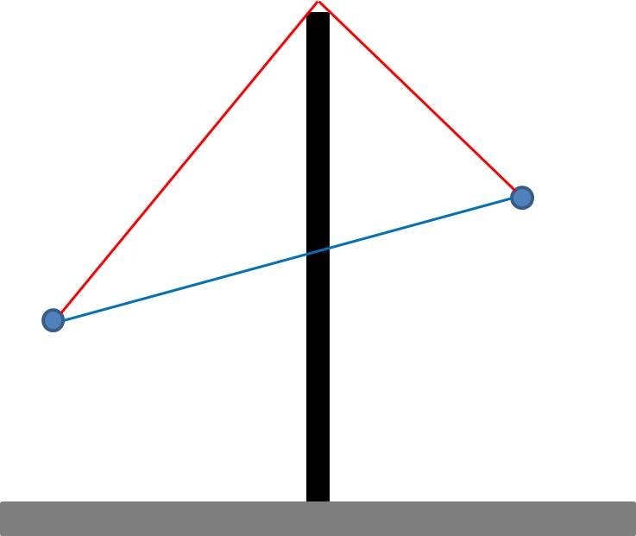
距離（音源～壁）
距離（壁～受音点）
音源高さ
受音点高さ
入力する数値
音源の騒音レベル | 80 | dB
周波数 | 500 | Hz
基準距離 | 1 | m
距離（音源～壁） | 3 | m
距離（壁～受音点） | 3 | m
防音壁高さ | 5 | m
音源高さ | 2.4 | m
受音点高さ | 5 | m

壁材の透過損失 | 22.1 | dB

 | 予測結果
受音点での騒音レベル | 50 | dB
回折減衰量 | 14.0 | dB
騒音の処理方法概要書シートに、転記してください。↑

入力された回折の状況図
 | 回折経路 |  | 音源 |  | 防音壁 |  | 受音点 |  | 防音壁 |  | 直達経路
-3 | 2.4 | -3 | 2.4 | 0 | 5 | 3 | 5 | 0 | 0 | -3 | 2.4
0 | 5 |  |  |  |  |  |  | 0 | 5 | 3 | 5
3 | 5

